Sheet1
プーさんの森 収支見積もり

森林活用方法 | マス数 | 面積(acre) | ビジター人数(人) | 必要とされるトレイル・道(mile) | 伐採する木(本)
野生動物の保護地区 | 8 | 32 | 160
トレイル | 17 | 68 | 1,700 | 11.3 | 612
キャンプ地 | 10 | 40 | 2,000 | 1.9 | 412
ハンティング | 5 | 20 | 20 | 0.4 | 82
フィッシング | 10 | 40 | 80 |  | 6,000
木材生産 | 50 | 200 | 1,000 | 3.8 | 1,681
合計 | 100 | 400 | 4,960 | 17.4 | 8,787

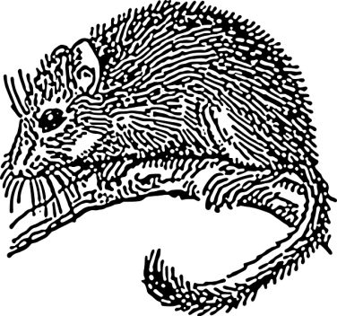
指標生物 | 生息可能域の面積(acre) | 生息数(羽・匹)
ふくろう | 252 | 5
モリネズミ | 320 | 320
サラマンダー | 252 | 6,300


残存している樹木(本)
51,213

収入

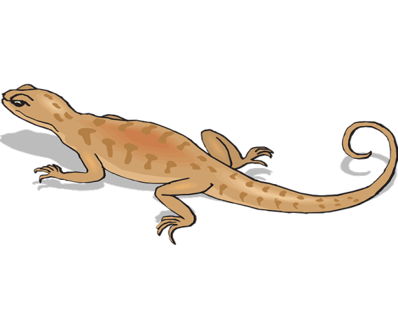
森林活用方法 | 一年あたりの利用料金($) | 木材販売収益($)
野生動物の保護地区 | 320
トレイル | 3,400 | 30,600
キャンプ地 | 20,000 | 20,600
ハンティング | 100 | 4,100
フィッシング | 200 | 300,000
木材生産(道路建設時) |  | 41,200
木材生産(通常) | 2,000 | 42,850
合計 | 26,020 | 439,350

支出

森林活用方法 | 年間管理費($) | 建設費($)
野生動物の保護地区 | 80
トレイル | 3,400 | 1,133
キャンプ地 | 8,000 | 161,136
ハンティング | 100 | 227
フィッシング | 100 | 120,000

木材生産 | 1,000 | 2,273
合計 | 12,680 | 284,770

初年度の収支

合計収益($) | 合計費用($) | 収支($)
465,370 | 297,450 | 167,920

次年度以降の収支

合計収益($) | 合計費用($) | 収支($)
68870 | 12,680 | 56190

